Sheet1
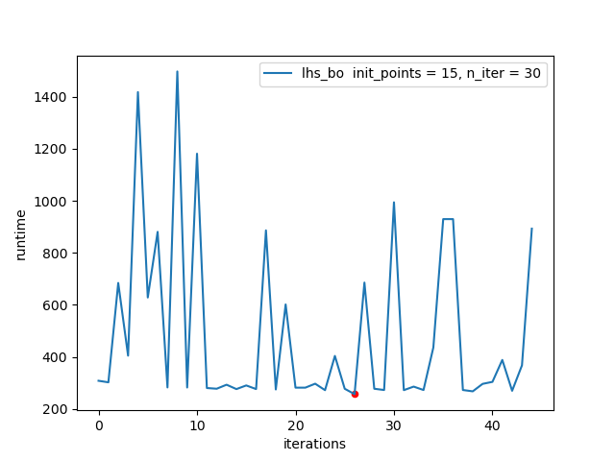
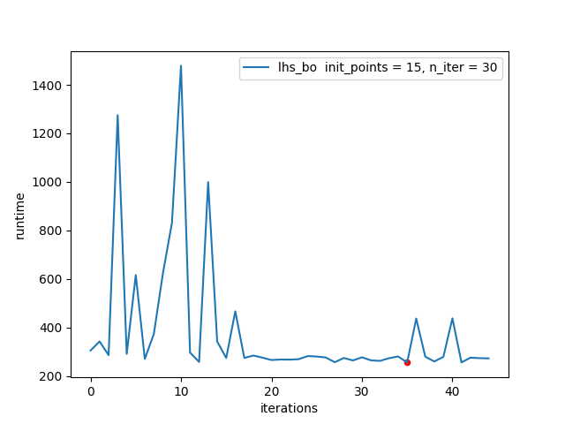
随机采样 + 贝叶斯优化 + 范围收缩 |  | 随机采样（精度限制） + 贝叶斯优化 + 范围收缩 |  | 以前优化结果
初始样本 | 10（随机采样） | 初始样本 | 10（随机采样） | 方案一：使用遗传算法直接搜索 | 116s
迭代次数 | 30（acq随机采样） | 迭代次数 | 30（acq随机采样） | 方案二：使用指标和ipc分析找重要指标+GA搜索 | 88s
运行时间 | 2.86h | 运行时间 | 2.79h | 方案三：迭代建模+GA搜索 | 112s
最优配置 | 170.421s | 最优配置 | 189.848s | 默认配置 | 1100s

LHS采样 + 贝叶斯优化 |  | wLHS采样 + 贝叶斯优化
初始样本 | 20（LHS采样） | 初始样本 | 30（10LHS + lasso线性回归 +20wLHS采样）
迭代次数 | 30（acqLHS采样） | 迭代次数 | 20（acq随机采样）
运行时间 | 4.55h | 运行时间 | 5.78h
最优配置 | 180.026s | 最优配置 | 176.924s

Terasort20G LHS采样 + 贝叶斯优化 |  | Terasort20G LHS采样 + 贝叶斯优化 + 范围收缩
初始样本 | 15（LHS采样） | 初始样本 | 15（10LHS + 非线性回归 +20wLHS采样）
迭代次数 | 30（acq = ei LHS采样） | 迭代次数 | 30（acq = ei 随机采样）
运行时间 | 7.5h | 运行时间 | 5h
最优配置 | 256.614s (第27个配置） | 最优配置 | 256.358s （第36个配置）

